СХЕМА
5
REVERSED 5

7
REVERSED 7

21
REVERSED 21
9
REVERSED 9

10
REVERSED 10
0
REVERSED 0

1
REVERSED 1
12
REVERSED 12
6
REVERSED 6

8
REVERSED 8

13
REVERSED 13
15
REVERSED 15
3
REVERSED 3

REVERSED 11
11
2
REVERSED 2
4
REVERSED 4

REVERSED 16
17
REVERSED 17
18
REVERSED 18
19
REVERSED 19
14
REVERSED 14
16

20
REVERSED 20

0 Глупак
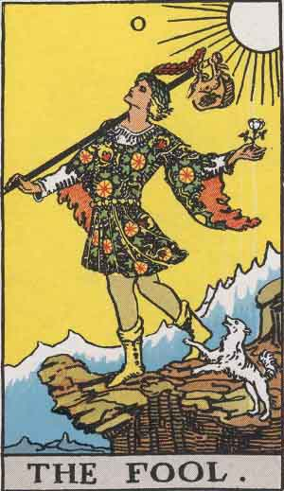
 | ПРАВ: Зануляваща карта, където и да се падне нещата са обречени на провал. Тъй като на всяка позиция е 0-ла, при него всичко се блъска като бент, няма реакция на човек, това е НЕСЪЗНАТЕЛНА сила. Свързана е с всички действия, които не са подчинени на логическата организация, нямат мисъл. Не се мисли за последствията и какво ще се случи, има склонност към извършване на глупости, независимо от причината. Няма значение дали става дума за открадване, влизане взлом, на този човек НЕ МУ ПУКА. Ситуацията е извън логиката и рационалното мислене. | ОБЪРНАТ: Засилва значението на правия. Постъпката е толкова безумна или предтои да се случи. Особеност: Той вече прави или е направил голямата глупост, знае че другите ще го разберат, но не му пука, че някой ще разбере. НЕ МУ ПУКА, че ще е унижен, затворен, публично изобличен.

Ще вземе ли Елица изпита по ЧМЛА? Паж жезли - Глупак - 3 жезли |  | Кой е Х? Об Глупак - 10 ч - об 7 ч
Развитие на гин проб? 2 п - 7 ж - Глупак |  | Намерения на Х към У? Об Глупак - ... П - 2 ж
Към каква специалност да се насочи сина на Мими? Императрица - Глупак - 5 п
Има ли нужда от пси? Глупак - 5 ч - ас м
Какво означава някой за мен? Глупак - 6 чаши - 5 чаши
Какво прави някой в UK? Глупак - 6 м - об 8 п
Какво да направи някой, за да срещне подходящ човек за обвързване? Глупак - 5 п - Рицар пент
Как ме възприема някой? Об ас ж - Слънце - Глупак
Ще се видя ли изобщо с Н? Глупак - Паж ж - 6 п
Ще пише ли някой на Х тази седмица? Глупак - 4 ч - 9 ж
Преди 3ти юни някой ще пише ли? Об император - 4м - Глупак
До края на лятото някой да се върне в БГ? Глупак - 2 п - 5 м

1 Маг
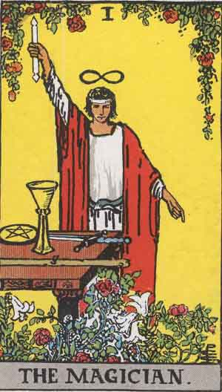
 | ПРАВ: ВЛАСТ ЧРЕЗ ЗНАНИЕ. ЗНАНИЕ е ключовата дума за правия Маг. В комбинации винаги да се ориентираме по Магът. ОБЪРНАТ: Умишлени, планирани, злонамерени действия. Най-често от много близък човек. НОЖ В ГЪРБА.

Най-големия проблем на Мар? 8 ч - 2 ч - Маг |  | Какво мисли М за Е? 6 п - 10 п - об маг
Някой ще присъства ли някъде? Маг - Справедливост - Дявол |  | Намерил ли си е С нова приятелка? Крал ж - риц м - об маг
До новата уч година някой ще смени ли апартамента? Рицар меч - Маг - Слънце
Ще се върне ли в БГ някой тази година? Рицар ч - Маг - об Кула
Този доктор добър избор ли е? (Пси) Маг - 8 ж - Папа
В префектурата ще помогнат ли на някого да получи титлата психот? 10 п - Маг - 3 ч
Най-трудния урок за 2017? Маг - 3 м - 8 п
Ще вземе ли ЕК изпита? Кралица ч - 3 ч - Маг
Как се е почувствал някой като е разбрал за мен? 5 м - маг - обесен
Как се е почувствал някой като е прочел съобщ? Об звезда - маг - об крал п
Ще спре ли някой да пие? 3 ж - 7 ч - Маг
Някой ще ме хареса ли? 9 ж - 6 п - Маг
Добра идея ли е да се зан с Т? 10 ч - паж ч - маг
Развитие отн Е и Т? Паж ч - маг - кула
Какъв е С от Р в дейст? Маг - 5 ж - 2 ч

2 Висша Жрица
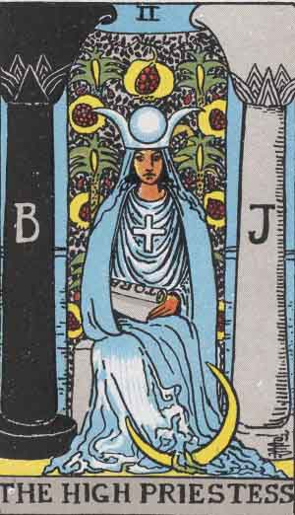
 | ПРАВА: Висшата жрица винаги е идеята за нещо, идеята която предхожда Императрицата, непроявеното битие на нещо. Няма значение дали става въпрос за любов, учене, работа или друго. Тя винаги означава, че човек има идея и желание да осъществи намеренията си, но няма идея как това да се случи. Някъде за него в съдбата има процес, но не се знае дали ще се отключи. На нещо му трябва тласък да бъде осъществено, описано е като идея някъде. Ранно събитие в живота, но от следващите карти зависи дали то ще бъде осъществено. На тази карта не може да се гледа като на женска проекция, това е подвеждащо. Колкото по-често се пада в гледания за мъж, толкова по-неспособен за действие е той. Всичко е в мозъка му. КОМБИНАЦИИ: В комбинация с об Дявол го очаква много лошо събитие. Ако е с чаши може да се размине, но ако е с Крал меч или Дявол - НЕ. | ОБЪРНАТА: По-значима е от правата карта, защото се припокрива с друга обърната - об Луна. Всичко, за което си се съмнявал, вече имаш доказателство за него. Съмнението вече е твърдение, но се различава от об Луна по това, че личния и емоционалния свят не е засегнат. Разбираш, че приятелка е откраднала пари, съмнявала си се, но сега го разбираш.

Как ще се развие кафе Терасия в бизнес план? ВЖ - 4 п - 6 п |  | Как ще се развие сит за Х в работата? Крал м - об ВЖ - Крал п (31.01.18)
Отношения В и Г до 6м? Колело - об 8 ч - ВЖ |  | Ще си получа ли мултиспорт картата? Об риц ж - об вж - 6 м
Отношения на псих към В и дете? 5 п - ВЖ - 5 ч |  | Ще отговори ли С на съобщ? Об ВЖ - кралица п - колесница (28.01.18)
Д ще звънне ли пише ли на В до 1 м? Ас п - Колело - ВЖ (11.04.18) |  | Приятелството между боби и ели? Об вж - ас м - об императрица(24.04.18)
Ще успее ли някой да се премести? 5 ж - ас ж - ВЖ (11.04.18) |  | Намерения на Н към Е? Об ВЖ - 4 ч - 6 м | Има ли връзка между 7 чаши и ВЖ?
Ще остане ли Х в Екс за постоянно? 9 ч - ВЖ - 5 м
Здравослвно съст на С? Ас м - ВЖ - Звезда
Развитие на отнош до 1 с? Кралица ч - Дявол - ВЖ (9.12.17)
Мария мътила ли е водите? Об кралица ч - ВЖ - 2 ж

3 Императрица
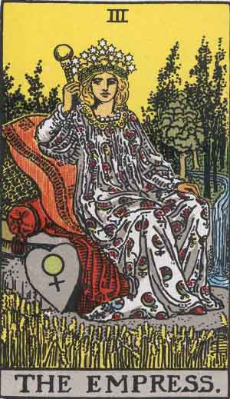
 | ПРАВА: Най-важното, независимо от позицията, на която се пада, е че тя е проявеното битие. Една ситуация има капацитет да се развие и да стигне до завършек. Не само си мечтаеш, че ще станеш художник, ти имаш способността, защото ти вече си такъв. Имаш капацитет да осъществиш и проявиш онова, което ти или друг е мечтал, способен си да го направиш реалност и то да се прояви в света. Не касае мъже или жени. Ако жена пита дали може да има дете, заради съмнения, значи че може, но дали ще е друга тема. На трета позиция показва отлагане във времето, има потенциал за случване, ситуацията е отворена за повторно гледане. Картата дава тласък, но не обещава финализация. | ОБЪРНАТА: Обърната е много по-силна. Отнася се най-вече до женски заболявания, гинекологични. Аборти, болезнено желание за дете, фиксация. Също така всички женски демони, разпад на женствеността, карта на проститутките. Показва и следродилна депресия.

Красимир ще върне ли парите до края на год? Крал ч - 8 м - императрица (04.01.18) |  | Ще се съгласи ли Л да прати вс снимки на Елица? Об императрица - об влюбени - 3 п (16.02.18)
Колко време ще живея на ЦС? 2 м - 4 ч - императрица |  | Приятелството между боби и ели? Об вж - ас м - об императрица(24.04.18)
Ще създава ли Марио проблеми на Е на ЦС? 10 ж - 2 м - императрица
Ще бъде ли някой хоспитализиран заради болестта му? 9 п - 8 ч - императрица (18.02.2018)
Към каква спец да се нас сина на М? Императрица - глупак - 5 п
Била ли е М някъде си? Паж м - императрица - 3 м
Липсвам ли на някого? Императрица - 10 м - ас ж (24.02.18)
Чувства на С към Е? Свят - Императрица - паж ч
Ще има ли нова приятелка, когато се върне в бг? Риц м - ас п - императрица (28.02.18)
Какво мисли някой за мен в С? Об 7 м - императрица - 6 ч

4 Император
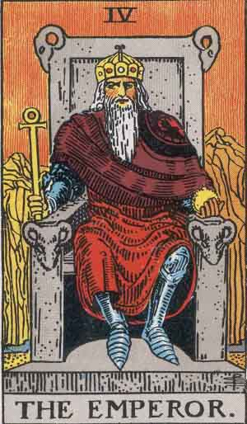
 | ПРАВ: Свиване, недостиг, невъзможност за разширяване, ограничение. Видиш ли Император - бягай далеч! Всичко се свива и връща до закони, които нямат връзка с това да бъде свободен и да се чувства щастлив. Негативното влияние се усилва до Дявола. С проекция за кастрационен комплекс. Социално изменение, социални парадигми, болезнена набожност, участие в секти. Т.е. ригидна психика, която се оповава на бог, човекът не участва. Най-вече се отнася за обърнат Император, но може да бъде и прав. Обсебен е от идеята за бог, просто защото има проблеми с баща си. | ОБЪРНАТ: Като обърнатата Императрица, но за мъжката част от населението. Зависимост от бащата(като за зависимостта, това касае и двата пола). Социално изменение, социални парадигми, болезнена набожност, участие в секти. Т.е. ригидна психика, която се оповава на бог, човекът не участва. Най-вече се отнася за обърнат Император, но може да бъде и прав. Обсебен е от идеята за бог, просто защото има проблеми с баща си.

Застраховката ще плати ли телевизора? Свят - император - паж м
Ще навреди ли Е на В и сем? 6 ч - император - 7 ч
Защо е изчезнал пръстена? Кула - умереност - император?
Най-големия пробл на Ел? Ас п - император - кралица ч
В Англия ли е? Крал ж - 6 м - император (07.03.18)
Ще се свърже ли с мен? Умереност - крал п - император (07.03)
Отношения между Е и ГГ? 4 м - Колесница - Имп
каква съм в С? 8 ч - 7 м - император
Ще се върне ли С в бг до 1 год? Об риц ж - паж п - импер
До 2 месеца да преживея болката? 8 ч - паж п - император (19.02)
Добра идея ли е да поддържам връзка с Н? Кралица п - 3 ж - Император
Ще се видят ли Е и Н на уречен ден? Император - Ас чаши - Колело

5 Папа
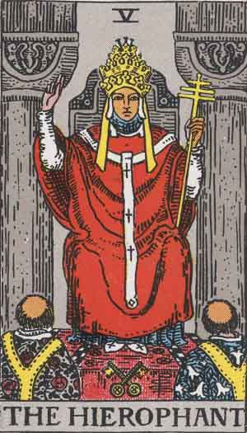
 | ПРАВ: Означава не много неща, най-вече общественото мнение. Нормите на поведение. Какво определя някой за добро и зло. Излиза за "любов", защото е важно какво ще кажат другите хора. Нека да се покажа и аз. ВАЖНА Е ТЪЛПАТА. Общественото мнение е по-важно от собствената ти самооценка, поставяне на норми. Карта на банките. | ОБЪРНАТ: Изключителни интриги и клюки, злонамерени действия с цел да се навреди на доброто име, компрометиране. Слонност към противообществени и незаконни прояви, всички митинги на социалисти, всички фемистки прояви, като това се засилва до Крал меча. Карта на бившите затворници.

 |  | Очакванията на М към Г? Об папа - кула - об 3 п
Ще замине ли с Бахар? Ас меч - папа - кралица п (НЕ)
Ще приберат ли черната кола В и Г? 10 ж - Папа - Крал п (НЕ)
Ще разследват ли В и Г? 8 м - Папа - 4 п
Какво прави някой сега? 7 п - 2 ч - папа
Д-р Спела добър избор ли е? Маг - 8 ж - папа
Какво мисли Д за В? 5 ж - ас ж - папа
Какво е любов? 3 ч - папа - 10 м
Подходяща ли е икономическата сфера за сина на Мими? 8 ж - Папа - 6 ж
Какво пречи на Ю да си намери приятел? Колесница - 7 ч - папа
Как да се държа за да съм по-успешна във връзките? 5 ж - ас ж - папа
Мнението на Ивайло за М? Сила - пап - об 3 ж
Наистина ли е мислел някой да се хвърли? Паж ч - папа - 2 п
Държи ли още някой това, което му подарих? 6 ч - 3 ч - папа (7 ж + маг)

6 Влюбените
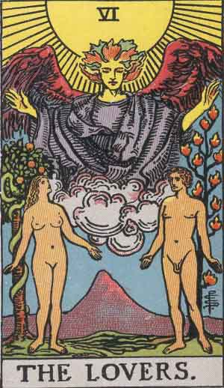
 | ПРАВА: Много семпла карта в таро на която се приписват велики неща. Преходна карта, това е 6 = 3+3. Изкушен си да направиш нещо, но това не дава краен резултат. Избор между логика и чувствата (затова много си прилича с 3-ка меча). При нея нямаме краен резултат, и обикновено той е неправилен, защото няма как да избираш между логика и чувства, винаги ще загубиш. Има потенцията на загуба и е добре да не се пада. Ти може да имаш избор, но между какво и какво( да си щастлив или успешен?). Когато видиш влюбени винаги се сещай за 3ка меча и обратното. | ОБЪРНАТА: От два стола падаш на земята. Заместима е с об Глупак, но с една разлика: човкът прави голямата глупост, но осъзнава, че постъпва погрешно. Изпитва чувство за вина, което може да доведе до извинение. Винаги ги сравнявай с обърнатия Глупак.

Ще се съгласи ли Л да прати вс снимки на Елица? Об императрица - об влюбени - 3 п (16.02.18)
Ще запиша ли 4ти курс? Влюбени - 4 м - 10 м
Мога ли да имам вяра на ЕК? Об риц ч - Влюбени - Кула
Защо някой не пише? Влюбени - Слънце - Кралица м
Опиши ми С с 3 карти? Влюбени - ас ж - 8 п

7 Колесница
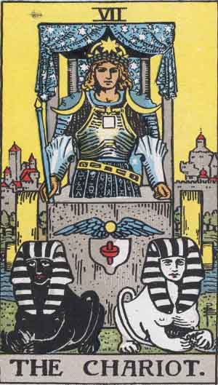
 | ПРАВА: Сама по себе си е много слаба карта, нищо че е 7-ма. Задава тласък на процес, които е задвижен по Влюбените. Нещо е тръгнало, ама не е ясно накъде. Сама по себе си нищо не означава, друг трябва да я задвижи. ТРЯБВА И външен поддик. Трябва конска сила, която обикновено е на някой или нещо. Често се пада за любов, защото никой не задвижва нищо, никой не иска развитие, контрапункт е на себе си. Къде е кочияша, къде са конете? Като се падне коленсица, казваш че нещо има тласък и може да се задвижи, но не можеш да си сигурна, на трета позиция нямаш отговор. | ОБЪРНАТА: Избързване, неуцелване на подходящия момент за действие, ако става върпос за човек и поведение, това е човек, който непрекъснато говори и не казва нищо. Досадник.

Изгубен ли е пръстена? 10 м - об колесница - об слънце
Общо мнение на екипа за мен? 7 ж - ас ж - колесница
Криси ще си оправи ли живота? 8 ж - ас ж - колесница
ще подари ли ла верите подаръка? Колесница - ас ч - об 8 п
Какво пречи на Ю да си намери приятел? Колесница - 7 ч - папа
Защо някой ми харесва снимките? 8 ч - колесница - крал м
С м-у е и с? Колесница - крал чаши об - кралица ж
Ще се съберем ли когато се върне? Колесница - 6 ч - 2 ч
Липсвам ли му? Дявол - Ас ж - Колесница
Отнош Е и Н? 7 ж - 9 ж - Колесница
Ще се опитаме ли да се съберем? Паж ч - ас ж - колесница
Каква съм в С според Н? Справедливост - об кула - колесница

8 Сила
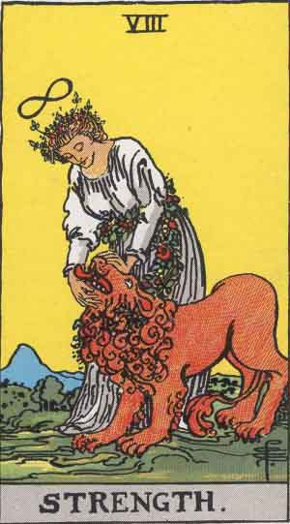
 | ПРАВА: Най-важното значение на силата е ГРЕДА. Зов за помощ и безсилие. Изживян конфликт и последвал застой. За военни действия е временен мир. В комбинации силата е МНОГО важна на първа позиция и на последна позиция. Сила (Справедливост) Безсилие, карта на миналото, гняв. Човек е оставен само на себе си, на тотална безпомощност, крещиш за помощ. Трябва да си Маг за да я преживееш. Силата се появява когато Магът е избягал. | ОБЪРНАТА: Особено до Крал меча означава физическо насилие. Същото го имаме и при об дявол с крал меча. Нюанс: об Сила до боя жезли е желание за насилие, но без мечове няма реализация. Крайната проява на об сила е силата до боя чаши, отшелник и др карти на състоянието е тотално безсилие, бягство от отговорност. Обвинен си в нещо, но не желаеш да се защитиш, тотално си се предал.

Какво изпитва Йор към Е? Ас м - Дявол - Сила
Ще вземе ли Е изпита по МА 2017? 7 п - 3 м - Сила
Какво изпитва Йор към Е? Ас м - Дявол - Сила
Как ще се развие Павел в Експ? Крал ч - Сила - Паж м
Употребява ли наркотици някой? Крал п - Сила - об 7 ч
Преживял ли е С Е? 3 п - Сила - 3 ж
Цецо ще си намери ли високоплатена работа до края на год? 2 п - сила - об риц п
Мнението на Ивайло за М? Сила - пап - об 3 ж
Кога окончателно ще забравя някой? Крал меч - Сила - 6 п (20.01.18)
Ако се съберем ще има ли полож промяна? 5 ж - Кралица п - Сила
Имам ли потенц да сваля С от Р? Об 2 ч - 5 ж - Сила
С между Е и Н? Сила - 7 ч - ас п
Ще забременее ли Ани тази год? Сила - Отшелник - 7 п (21.01)
Ще успее ли Ген колкото му се иска? Об 5 м - риц м - сила
Джо ще отг ли на В? Сила - об м - об 3 ж (11.05)

9 Отшелник
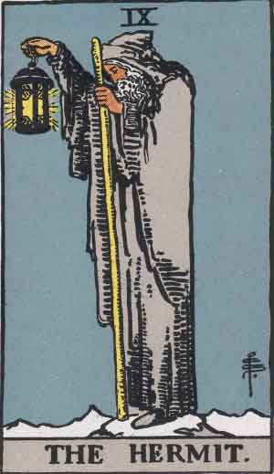
 | ПРАВА: Особеностите са: ИЗЧАКВАНЕ, ОСТАРЯВАНЕ. Tук говорим и за женски болести, но при възрастни жени. Kарта на МЕНОПАУЗАТА. НАЙ-ВАЖНО: При тежки заболявания ако на края на КК, като последна карта имаме Отшелника имаме процес на отлагане, забавя се процеса на болестта. ->социално измерение – всички болести свързани с комуникация, от аутистичния спектър, синдром на асперген, човек не умее да общува и не може да говори, за деца късно проговаряне.характерна карта на болестта алцхаймер. | ОБЪРНАТ: предателство във всичките му форми, от любов до да предадеш агент на ЦРУ, двойна игра. Карта на всички социално изолирани групи, емигранти, цигани

Как ще се развие за Е сит в Експ? 10 м - 2 м - отш
Какво мисли В за Е? Ас м - Отшелник - 5 ж
Чувствата на С към Е? Отшелник - 9 ж - ас м
През юли ли се връща? Отшелник - 6 п - ас м
Ще помага ли Г с парите? 2 м - риц п - отшелник
Защо Джо не пише на В? 2 м - отшелник - стр съд

10 Колелото
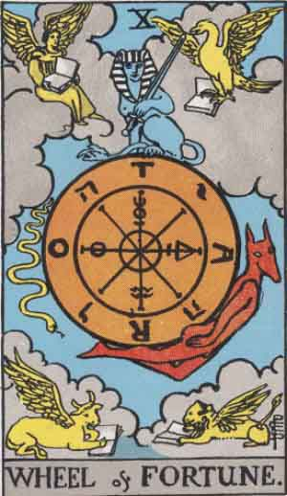
 | Право и обърнато е абсолютно едно и също. Как би било възможно да има обърнато Колело?! Важното при него е че карта преди и след нещо. ПРЕДИ И СЛЕД НЕЩО. На първа позиция означава, че чакането е било дълго и че не е много пропуснато(зависи и от др карти) и че моментът не ЗАВИСИ от човека, още не е изтекъл моментът. Ако има чаши е абсурд.

Раборна ситуация? 4 ж - колело - крал м (20.02)
Пост договор? Свят - 4 ж - колело
Ще запознае ли Ю Е с Т? Колело - стр съд - ас м
Ще има ли подобрение на здравосл състояние? Колело - паж ч - 10 м
Как ще се почувств някой като види съобщ? Об 8 ж - ож ас ж - об колело
До 2 месеца да срещна някой който да ме привл истински? 5 ж - колело - 9 м (20.02)
Ще се обв ли до 2 м? Колело - об 3 ж - об кралица ж (10.04)
Ще се видим ли със С от Р тази седм? Ас ж об - колело - паж п
Ще се видят ли Е и Н на уречен ден? Император - Ас чаши - Колело
Ще ми пише ли в близките дни някой? Об 2 ч - кула - колело (не)
Какво мисли някой за мен? 4 ж - колело - об 5 ч
Окончателна ли е раздялата на В и Г? Смърт - 8 м - колело
Субсидии до края на юни заради здравето на детето? Колело - 7 м - 10 м
Ще се върне ли О при А зашото няма квартира? 4 ч - 5 ж - колело
Ще пътува ли с Айт. За др сържава? Колело - слънце - 7 м

11 Справедливост
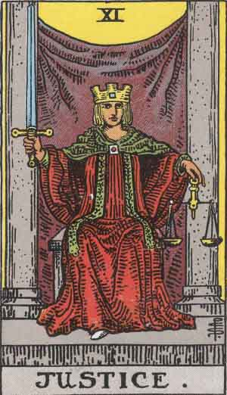
 | ПРАВА: Ключова дума: КАРТА НА МИНАЛОТО. Всичко свързано с неизяснени неща, чувства на вина и съжаление, сам си си виновен, ярост към миналото. САМ СИ СИ ВИНОВЕН. НЕ МОЖЕМ ДА ПРИЕМЕМ ЛИЧНИЯ СИ ПРОВАЛ В МИНАЛОТО, който ни е довел до сегашната ситуация. Каквото си посял това ще пожънеш. Особено на първа позиция. ОБЪРНАТА: Засилва всички негативни акценти със следните акценти: изключително чувство за вина, стигащо до патология, което ни води до преход и настроени към суицидни мисли, заплашване със самоубийство.

Как ще живея някъде? Справедливост - 6 м - ас п
От какво е болна Мил Мар? 6 п - паж ч - Справедливост
До 3 м нов приятел? 3 ч - справедливост - 3 ж (08.02)
Да пиша ли на Ф да се видим и ще приеме ли? Справедливост - 10 ж - 10 ч
Мъжа ли е взел пръстена? Паж м - Справедл - 8 ч об

12 Обесен
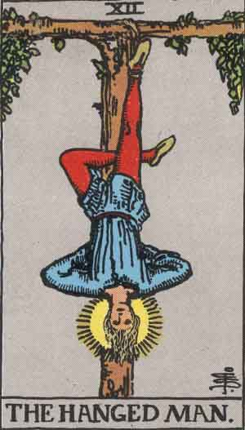
 | ПРАВА: Не смятам, че е правилен превод „обесеният“, дава ти възможносст да видиш ситуацията от др ъгъл, единствената човешка карта в таро, човекът е с обърнати крака. Той вижда ситуацията, но й я приема, приема, че е в неизгодна позиция, че си жертва, приемаш и доброто и лошото, приемаш че си предаден. Приемаш всички негативи и се опитваш да ги разбереш. Човек, който приема критик аи не бяга когато го обвиняват. Това е пределна карта в таро. Търсене на нестандартен подход при по-ежедневни гледания. Когато видиш някъде обесеният, имай наум за Магът, т.е. този човек е бил изигран и предаден. Сянката на обесеният е МАГЪТ. Обесеният е осъществил някаква мечта, но е застопорен в обесения. Този човек макар осъществил мечтата си а след това когато това няма как да го зарадва. Осъществената мечта е равна на разочарование. | ОБЪРНАТ: Фиксиране в миналото. Неприемаш, че си изигран и обвиняваш съдбата, смао не и себе си. РЕВЕШ С КЪРВАВИ СЪЛЗИ. САМООПЛАКВАНЕ БЕЗ СПИР. ФИКСАЦИЯ В НЕЩО.

Ще започна ли работа за КИ? Ас ж - обесен - крал ж
Как се чувства човек след раздялата? 3 м - 5 п - об обесен
Ще се оправи ли от зависимостта? Обесен-7 ж - 6 п // пада смърт

13 Смърт
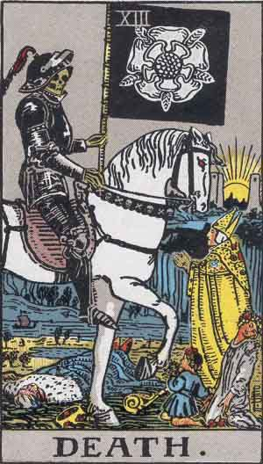
ПРАВА: Единствената карта, която има способността да преобърне колелото. Но смъртта зависи от другите карти. СМЪРТТА Е ПРОЦЕС ОТ КЪМ ЗА, ПРОЦЕС ПО ТРАНСФОРМАЦИЯ. Ако е първа карта процеса е задвижен. Както колелото, ако колелото и преди и след При колелото говорим за време! , а при смъртта е посока от - към. ОБЪРНАТА: Отлагане на процесите по трансформация общо. Пример: Карта на отлаганото (глътка въздух преди гилотината) . Ти и приятелка трябва да си кажете нещо важно, но ти е крайно неприятно и отлагаш до последно за да не преживееш това разочарование. Но то ще се случи. ОТЛАГАНЕ. При ОТШЕЛНИКА има подобно нещо, но там не нещата не зависят от нас.

14 Умереност
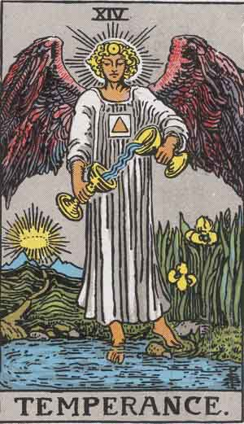
ПРАВА: Точно колкото си дал, точно толкова получаваш. По тази карта съдиш за емоционалното състояние и интелигентност на питащия, способността да отграничава злото от доброто. Везна. Карта на здравето и лечителят в таро(в малко по езотеричен смисъл), умереността до чаши и жезли е индикация за псих заболяване, а само до чаши проблеми с хормони и течностите. Карта на женските болести при младите жени. До 6-ца пентакли, карта на полезността и да участваш в нещо. ОБЪРНАТА: Истерична ситуация, всеки крещи и върши глупости и всичко е свързано с това. За здравословни проблеми означава влошаване, неуспешно лечение, което не дава резултати, за бременност е помятането.

15 Дявол
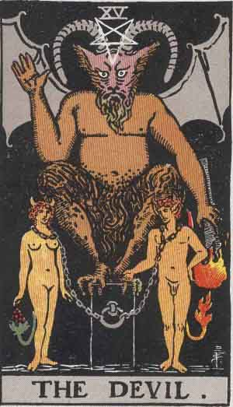
ПРАВА: Противопоставяне. Това е последната човешка карта. Ние не искаме да се откажем от инстинкта от егоизма си, не можем да преживеем, че ще умрем, че сетивността ни ще изчезне. Нежелние да се вгледаме в това което ни убива, защото си мислим, че само то ще ни направи щастливи. Най-робската карта в Таро, емоционален затвор, ограничение, естествен брат на Дявола е императора. Искаш да си роб(ако говорим за любов, все за робоство говорим). Тотална фиксация. Семпла карта, която има значение в таро за напреднали, защото когато се прави порта първото което трябва да пребориш е дявола, за да се справиш със сенките си. Да се изчистиш за да тръгнеш нагоре, дявола трябва да бъде убит. Дявола е пределна карта. Тотална неосъзнатост. ОБЪРНАТА: Об дявол е заместим с обърната сила, обесен или справедливост. Най- силен е обърнат дявол до пентакли (тук нещата стават много опасни). Изключение: Маг и дявол + карти от боя меч означава човек с магически способности.

16 Кула
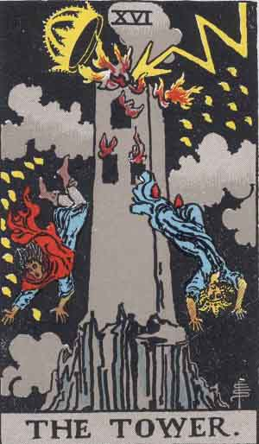
ПРАВА: Винаги е личен провал! Временен срив. Тежка ситуация предизвикана от питащия, но са включени и други хора в този процес. Т.е. не само той пада, падат и други. ОБЪРНАТА: Равнозначна е на об Смърт, но за разлика от об Смърт, отлагаме чрез лъжа. Например имам да ти дам пари в срок и ти казвам че имам да пътувам или каквото и да било друго, но тук е отлагане чрез ЛЪЖА.

17 Звездата

ПРАВА: Карта на миналото. (Неугасналата някога светлива, която за нас обаче още свети) ->КАРТА НА детството, карта и на възрастните хора. Няма значение къде е позиционирана, нямаш контрол върху ситуацията, ако се пада често човекът живее в миналото, онова което си обичал вече го няма, живее в мечтите си. Децата мислят за невъзможното, а възрастните за миналото. ОБЪРНАТА: Изобщо не разбираш какво ти се случва, не виждаш истината, не разбираш истината. Карта на големия тъпанар.

18 Луна
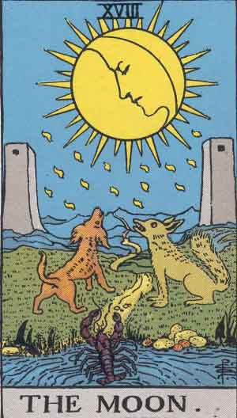
ПРАВА: На светлината на луната нищо не е такова каквото изглежда, образите се сливат приливат. Приливи отливи, нелогично поведения. Истеричност, неустойчивост, криво огледало, всичко се преувеличава. ➔ Луната е свързана с всички религиозни общества, на трета позиция е зануляваща карта. ➔ Карта на роднинство по майчина линия ОБЪРНАТА: припокрива се с ОБ ВЖ , разликата е тук си пряко и лично засегнат. Ако там касае много хора и не си ангажиран в об луна си емоционално засегнат. Изневяра. Класика в изневерите, предатества лични, близки приятели, особено с об маг.

19 Слънцето
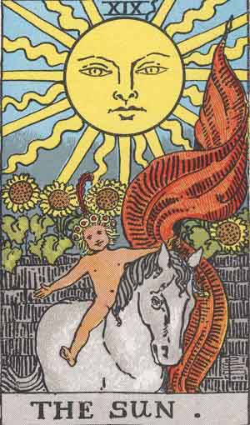
ПРАВА: Може да свети и да грее, но в повечето комбинации само свети. Свети само до пентакли, тогава има значение за нещо което се е проявило в реалния свят. Слънцето е проекция на Глупака. Взаимнозаменяеми на първа и последна позиция. Има силна реализация до карти от боя пенткали. Свети или грее, но до пентакли ще те грее Говори за баща, майка, дете в по-езотеричен смисъл – богът, който поражда идеята, имепратрицата която взима в себе си семето. Дух, земя, слънце - проявление. Където и да има Слънцето, сещай се за Император и Императрица, но е важно то може ли да даде плод. ? Има проблем с осъществяване на идея ако се пада често, преди това е трябвало да има семе и земя за да се прояви. Слънце до 6 пентакли е уникална комбинация. Дух и тяло са сити, те са в едно. Идеята е да съчетае две в едно. Слънцето е карта на времето също. До Слънцето се изгаря. Дявол + слънце + маг = хазартен човек, хазарт | ОБЪРНАТО: Близко по значение до об император и об императрица. ( светата троица: император – императрица – слънце – баща, майка, дете, едната е сянка на другата) Ужасяващ страх да не останеш сам. Чувстваш се отритнат от обществото, не можеш да си приятел с никого и никой не може да ти е приятел. Проявява се като един от най-големите егоисти. До боя пентакли – каране с родители за пари и имоти, особено до 10 пентакли. Не ни е дадено, колкото мислим че ни се полага. Об слънце до крал пентакли е образ на изключителния селяндур. Простак. Об слънце до чаши – хазарт, пропиляване на имущество, липса на родителски контрол Об слънце до боя жезли – хазарт, пропиляване, но става въпрос за децата, за младите хора

20 Страшния Съд
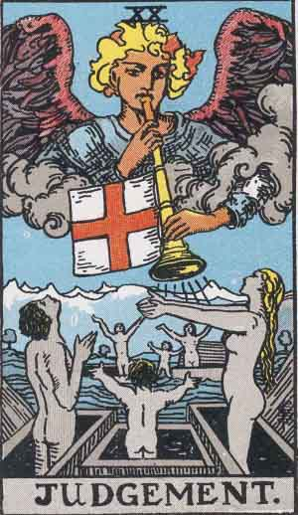
ПРАВА: Като справедливостта, страшния съд е продължение на справедливост. При стр съд е външно събитие. Прилича си със силата, но имаме абсурдности. Отлагал си нещо поне 5 години. Трябва да направиш неща, които си отлагал дълго време и трябва да ги направиш за много кратък срок и нямаш избор. Пояснение: среща със самия себе си, оголен си до нерв и всичко боли. Стр съд до ас пентакли- сгъстяване на времето, още по-кратък срок. Рядко се пада за физическо заболяване. (за разлика от кулата, където имаме личен провал и лично събитие, стр съд винаги се проявява като външно събитие, което те поставя на колене и не можеш да избягаш от отговорност) | ОБЪРНАТА: Припокрива се с об смърт. Там имаме отлагане, тук отлагаме, но какво отлагаме е въпроса, отлагаме до последно публичното си унижение, защото всички ще го разберат. Т.е. разкриване на тайна която е пазена дълго време.

21 Светът
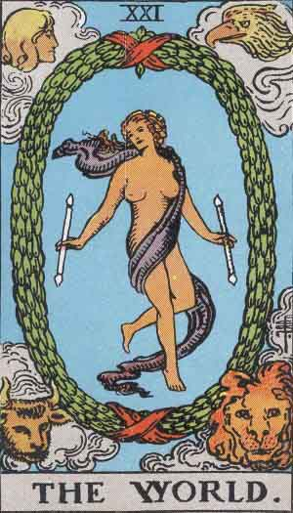
ПРАВА: Светът е цел на всички остани карти от ГА, светът е проявление на Мага, сътворението на Мага, неговия ум. Магът създава света, светът е това проявление. Тази карта е непостижима като цялостност, като завършек, НО на по-битово ниво Светът е приключване на определен процес, което обаче не означава нищо. То е финализиране на процес, който е бил замислен някога. Светът не може да се паадне след 8 жезли, ще има колабалък от карти Постижние на умът е светът. Постижение на личните усилия. В смисъл на индивидуалното, на личната активност на човека, той не идва даром, всичко е процес на изключителни усилия. Говорим за пробив на ума не за фантасмагории. Светът до чаши и жезли е НИЩО. Естествените спътници са мечове, те водят до реализация. | ОБЪРНАТА: Продължение на об глупак. Погрешни действия не могат да доведат до крайни резултати. Правил си едно и също пък си очавал нещо различно, не търсиш прична в себе си, а сам си виновен за всичко.

